Sheet1
OOD |  |  |  |  | １１.プログラム機能設計書 |  |  |  |  |  |  |  |  |  |  |  |  |  |  |  |  |  |  |  |  |  |  | 9/14
システム名： Web-eラーニング |  |  |  |  |  |  |  |  |  | 機能名：Reading解説画面（機能ID:U212） |  |  |  |  |  |  |  |  |  |  |  |  |  | 作成日： 2013/11/21 |  |  |  | 作成者： 八代和洋

 | 【１－１．概要説明】
 |  |  | ・Reading問題を回答後、この画面に移動する

 | 【１－２．画面レイアウト定義】

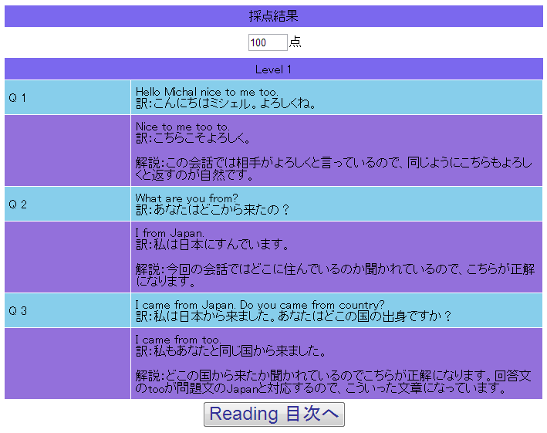
(1)

(2)

(3)

(4)

(5)

 | 【１－３．画面項目定義】
 |  | 番号 | 項目名 |  |  |  | 項目名（英字） | 属性 |  | 型 |  | 桁数 (Byte) | I/O | 必須チェック | 入力制限 |  |  |  | 表示形式 （編集仕様） | DBアクセス | 対応テーブルカラム |  | 詳細
 |  |  |  |  |  |  |  |  |  |  |  |  |  |  | かな | カタカナ | 英字 | 数値
 |  | (1) | タイトル |  |  |  | lblTitle | label |  | String |  | 100 | O | - | - | - | - | - | - |  | - |  | タイトルの表示
 |  | (2) | 点数 |  |  |  | lblPoint | label |  | Int |  | 10 | O | - | - | - | - | - | - | (1) | 練習問題成績表 |  | 点数の表示
 |  | (3) | 難易度 |  |  |  | lblLevel | label |  | String |  | 50 | O | - | - | - | - | - | - | - | - |  | 難易度の表示
 |  | (4) | 解説 |  |  |  | lblDescription | label |  | String |  | 500 | O | - | - | - | - | - | - | (2) | 練習問題管理票 |  | 回答、解説文の表示
 |  | (5) | 目次遷移ボタン |  |  |  | btnContents | link button |  | - |  | - | O | - | - | - | - | - | - | - | - |  | Reading目次へ遷移する

 | 【１－４．入力パラメータ】
 |  | なし。

 | 【１－５．イベント詳細定義】
 |  |  |  |  |  |  |  |  |  |  |  |  |  |  |  |  |  |  |  |  |  | ＰＴ実施結果記入欄
 |  | № | イベント／条件 |  |  |  |  | 処理内容 |  |  |  |  |  |  |  |  |  |  |  |  |  | 実施日 |  |  | 結果 | 実施日 | 結果 | 実施日 | 結果
 |  | 1 | 自画面表示時 |  |  |  |  | 【表示処理】
 |  |  |  |  |  |  |  |  | 1.タイトルの表示
 |  |  |  |  |  |  |  |  | 2.得点の表示
 |  |  |  |  |  |  |  |  | 3.難易度の表示
 |  |  |  |  |  |  |  |  | 4.解説文の表示
 |  |  |  |  |  |  |  |  | 5.ボタンの表示

 |  | 2 | 点数表示 |  |  |  |  | 【表示方法】
 |  |  |  |  |  |  |  |  | (正解数/問題数)*100

 |  | 3 | 解説文の表示 |  |  |  |  | 【表示方法】
 |  |  |  |  |  |  |  |  | DBアクセス(2)参照

 |  | 4 | Reading 目次ボタン押下時 |  |  |  |  | 【画面遷移】
 |  |  |  |  |  |  |  |  | ①URL
 |  |  |  |  |  |  |  |  |  |  | /ReadingMokuzi
 |  |  |  |  |  |  |  |  | ②遷移先
 |  |  |  |  |  |  |  |  |  |  | U203（高校 Reading画面）
 |  |  |  |  |  |  |  |  | ③パラメータ
 |  |  |  |  |  |  |  |  |  |  | 設計書の高校 Reading画面のインターフェースを参照

 | 【１－６．DBアクセス】

 |  | (1)点数検索
 |  |  |  | 取得カラム名
 |  |  |  |  |  | 練習問題解答表.点数
 |  |  |  | 検索対象テーブル名
 |  |  |  |  |  | 練習問題管理表
 |  |  |  | 検索条件
 |  |  |  |  |  | ユーザ管理表.ユーザID=練習問成績表.ユーザID
 |  |  |  |  |  | 教科表.教科ID=練習問題成績表.教科ID
 |  |  |  |  |  | 科目表.科目ID=練習問題成績表.科目ID
 |  |  |  |  |  | 分野表.分野ID=練習問題成績表.分野ID
 |  |  |  |  |  | 練習問管理答表.問題ID=練習問題成績表.問題ID

 |  | (2)解説文検索
 |  |  |  | 取得カラム名
 |  |  |  |  |  | 練習問題管理表.解説文
 |  |  |  | 検索対象テーブル名
 |  |  |  |  |  | 練習問題管理表
 |  |  |  | 検索条件
 |  |  |  |  |  | 教科表.教科ID=練習問題管理表.教科ID
 |  |  |  |  |  | 科目表.科目ID=練習問題管理表.科目ID
 |  |  |  |  |  | 分野表.分野ID=練習問題管理用.分野ID
 |  |  |  |  |  | 練習問管理答表.問題ID=練習問題解答表.問題ID

